Sheet1
办公桌参数，预算
名称 | 数量 | 单位 | 预算价 | 预算目录 | 需求 | 规格大小 | 金额 | 图样
办公桌 | 1 | 张 | 850 | A05019900-其他家具 | 如图样：全部使用18mm生态多层板，一边做三层抽屉，顶上一个装锁，另一边做主机托，中间做键盘托，桌面后中间开孔，桌面加厚加铝合金封条。桌后面做封板。封边使用优质PVC封边条采用高温热熔胶水粘贴，使用全部五金配件为优质产品不易生锈、变型。科室原有办公桌广州名亿（名美）品牌 | 1.4*0.7*0.75 | 850 | 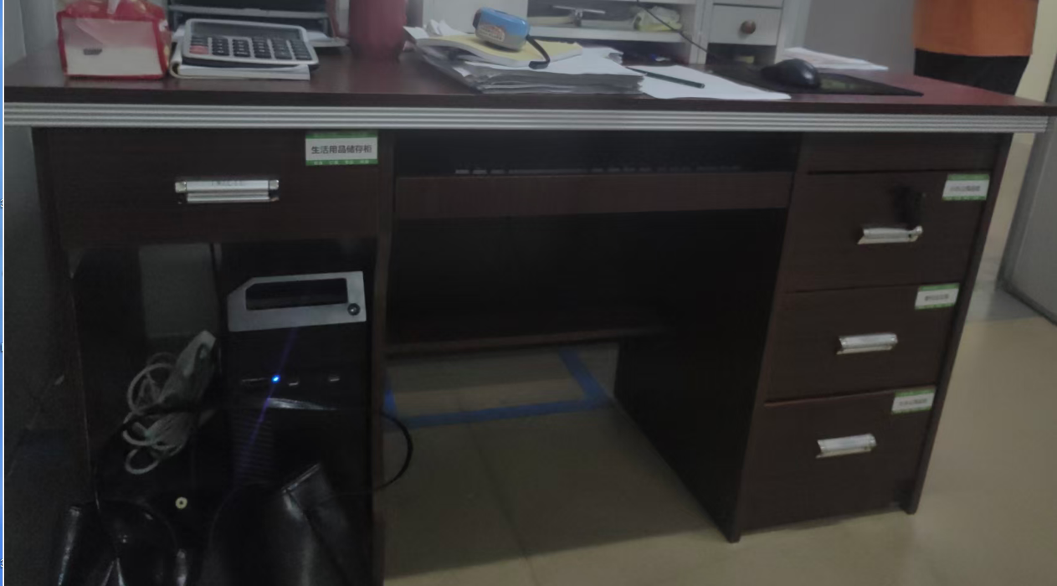
办公椅 | 1 | 张 | 250 | A05019900-其他家具 | 椅面可调节高度50-65cm，总高120cm,座宽约50cm,座深约50cm,承重120公斤，椅背，座面采用网布材质，框架，护手使用不锈钢+工程塑料，椅脚，气杆使用碳钢，五星椅脚。款式，颜色如图样 | 0.5*0.5*1.2 | 250 | 